CollectiveAccess
Image | Object | Description | Date
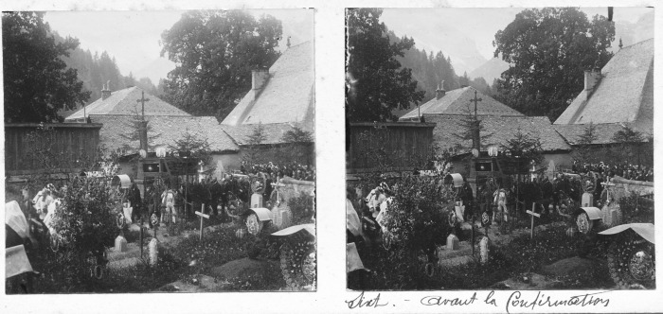 | Photo de Sixt avant la confirmation. (51-057) | Photo de Sixt avant la confirmation. Devant l'église avec l'ancien cimetière.

